2.Estrategia
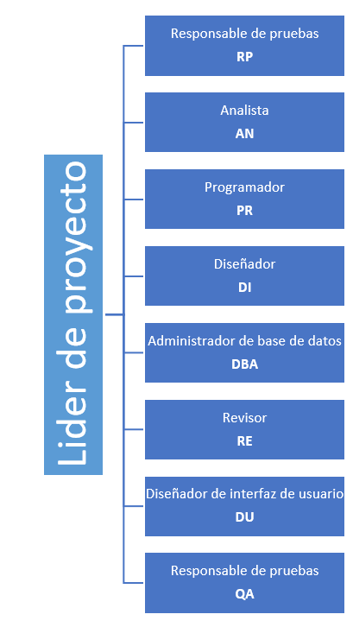
2. Estrategia
2.1 Metodología de trabajo
Se va a seguir un proceso que cumple con CMMi Nivel 2. Para el desarrollo se utilizará el modelo cascada. Las fases a seguir son: Planeación, Especificación de Requerimientos, Análisis y Diseño, Construcción, Integración y Pruebas, Cierre.

2.2 Organización

